1GD-FR-0020
 |  |  |  |  |  |  | PROCESO DE GESTIÓN DOCUMENTAL |  |  |  |  |  |  |  |  | POLICÍA NACIONAL
Código:1GD-FR-0020
Fecha: 04/07/2018 |  |  |  |  |  |  | DIAGNÓSTICO INTEGRAL PARA LOS ARCHIVOS DE LA POLICÍA NACIONAL
Versión: 0

CIUDAD: Leticia- Amazonas |  |  |  |  |  |  |  |  |  | FECHA ELABORACIÓN DEL DIAGNÓSTICO |  |  |  |  |  |  | 24 |  | 03 |  |  | 2023
RESPONSABLE DEL DILIGENCIAMIENTO:
A. IDENTIFICACIÓN
CÓDIGO Y NOMBRE DE LA UNIDAD: 3.8.1.4 - DEPARTAMENTO DE POLICIA AMAZONAS
FECHA DE CREACIÓN DE LA UNIDAD: 08 de febrero de 1.980 |  |  |  |  |  |  |  |  |  | ACTO ADMINISTRATIVO DE CREACIÓN DE LA UNIDAD: Resolucion No 0814 del 08 de Febrero de 1980
DIRECCIÓN DE LA UNIDAD: Carrera 11 No 12- 32 Barrio Victoria Regia |  |  |  |  |  |  |  |  |  | ACTO ADMINISTRATIVO VIGENTE DE LA UNIDAD: Resolucion No 05152 del 31-12-2013
CORREO ELECTRÓNICO DE LA UNIDAD: deama.coman@policia.gov.co |  |  |  |  |  |  |  |  |  | TELÉFONO: 592-7866 |  |  |  |  |  |  |  | IP: 45000
A.1 DIRECTOR, COMANDANTE O JEFE DE LA UNIDAD:
NOMBRE:
GRADO:
CARGO: |  |  | Comandante Departamento de Policia Amazonas
TIEMPO EN EL CARGO: |  |  |  | 1 año 2 meses y tres dias
A.2 ADMINISTRACIÓN DEL ARCHIVO
Jefe Grupo de Gestión Documental
NOMBRES Y APELLIDOS: |  |  |  |  |  |  |  |  |  | CAPACITACIÓN O CURSOS EN GESTIÓN DOCUMENTAL Y ARCHIVÍSTICA
GRADO: |  |  |  |  |  |  |  |  |  | 1 | TECNICO EN ASISTENCIA EN ORGANIZACION DE ARCHIVOS
CARGO: |  |  |  |  |  |  |  |  |  | 2 | CURSO LEGISLACION DOCUMENTAL
TIEMPO EN EL PROCESO DE GESTIÓN DOCUMENTAL: |  |  |  |  |  |  |  |  |  | 3 | APLICACION DE TABLAS DE RETENCION DOCUMENTAL
TIEMPO EN LA INSTITUCIÓN : |  |  |  |  |  |  |  |  |  | 4 | CURSO ORGANIZACION DOCUMENTAL
CORREO INSTITUCIONAL: |  |  |  |  |  |  |  |  |  | 5 | ADMINISTRACION DOCUMENTAL EN UN ENTORNO LABORAL
No. CELULAR : |  |  |  |  |  |  |  |  |  | 6 | CURSO FUNDAMENTACIÓN DE UN SISTEMA DE GESTIÓN DE LA CALIDAD
No IP DE LA OFICINA Y/O GRUPO: 4502 |  |  |  |  |  |  |  |  |  | 7 | SEMINARIO DE ATENCIÓN Y SERVICIO DE ATENCIÓN AL CIUDADANO
CONDICIÓN MÉDICO LABORAL:
Funciones del Jefe Grupo de Gestión Documental
1 | Supervisar el trámite en las ventanillas únicas de la documentación oficial a través de mecanismos para que se garantice el manejo expedito y controlado de la correspondencia.
2 | Verificar el cumplimiento a los lineamientos del proceso de gestión documental, respecto al control de registros para que se ejecuten las directrices y regulaciones de los entes competentes.
3 | Supervisar la ejecución del procedimiento archivo central con el fin de garantizar la disponibilidad e integridad de los activos de información para la consulta.
4 | Pyoyectar las modificaciones o actualizaciones de las tablas de retención documental cuando se requiera, para el trámite respectivo ante el comité de archivo de la unidad.
5 | Brindar la información que corresponda de acuerdo a la naturaleza del cargo, a quien la requiera, siguiendo los lineamientos de la normativa establecida.
6 | Implementar el sistema de gestión integral de acuerdo con los lineamientos institucionales, efectuando mejora continua en los procesos que lo requieran.
7 | Realizar las actividades establecidas en la gestión documental, aplicando la normativa vigente
8 | Realizar las actividades establecidas para la implementación del sistema de gestión ambiental en la Policía Nacional.
9 | Guardar la reserva y confidencialidad de los documentos e información que sea de su conocimiento dentro del cumplimiento
10 | Dar buen uso a los elementos asignados bajo su responsabilidad, con el fin de mantenerlos disponibles para el servicio.
11 | Cumplir con las actividades establecidas a través de los roles asignados, diferentes a las funciones del cargo.
Responsable Archivo Central
NOMBRES Y APELLIDOS: |  |  |  |  |  |  |  |  |  | CAPACITACIÓN O CURSOS EN GESTIÓN DOCUMENTAL Y ARCHIVÍSTICA
GRADO: |  |  |  |  |  |  |  |  |  | 1 | TECNICO EN ASISTENCIA EN ORGANIZACION DE ARCHIVOS
CARGO: |  |  |  |  |  |  |  |  |  | 2 | CURSO LEGISLACION DOCUMENTAL
TIEMPO EN EL PROCESO DE GESTIÓN DOCUMENTAL: |  |  |  |  |  |  |  |  |  | 3 | APLICACION DE TABLAS DE RETENCION DOCUMENTAL
TIEMPO EN LA INSTITUCIÓN: |  |  |  |  |  |  |  |  |  | 4 | CURSO ORGANIZACION DOCUMENTAL
CORREO INSTITUCIONAL: |  |  |  |  |  |  |  |  |  | 5 | ADMINISTRACION DOCUMENTAL EN UN ENTORNO LABORAL
No. CELULAR: |  |  |  |  |  |  |  |  |  | 6 | CURSO FUNDAMENTACIÓN DE UN SISTEMA DE GESTIÓN DE LA CALIDAD
No IP DE LA OFICINA Y/O GRUPO: 45021 |  |  |  |  |  |  |  |  |  | 7 | SEMINARIO DE ATENCIÓN Y SERVICIO DE ATENCIÓN AL CIUDADANO
CONDICIÓN MÉDICO LABORAL:
Funciones del Responsable Archivo Central
1 | Revisar los parámetros establecidos en gestión documental con el fin de garantizar los niveles de seguridad y confidencialidad de la información.
2 | Llevar el control de la entrada y salida de documentos que se encuentren bajo su responsabilidad siguiendo los procedimientos establecidos con el fin de prevenir la pérdida de información
3 | Revisar los conceptos técnicos sobre gestión documental emitidos por el grupo con el fin de que cumplan con las directrices de la Institución y estatal.
4 | Brindar la información que corresponda de acuerdo a la naturaleza del cargo, a quien la requiera, siguiendo los lineamientos de la normativa establecida.
5 | Implementar el sistema de gestión integral de acuerdo con los lineamientos institucionales, efectuando mejora continua en los procesos que lo requieran.
6 | Realizar las actividades establecidas en la gestión documental, aplicando la normativa vigente.
7 | Realizar las actividades establecidas para la implementación del sistema de gestión ambiental en la Policía Nacional.
TALENTO HUMANO
GRADO | APELLIDOS Y NOMBRES |  |  |  |  | CÉDULA | CARGO ACTUAL | No. De Celular | TIEMPO DE SERVICIO EN LA UNIDAD |  |  | TIEMPO EN EL PROCESO DE GESTIÓN DOCUMENTAL |  |  | NIVEL ACADÉMICO |  |  |  |  | CONDICIÓN MÉDICO LABORAL
 |  |  |  |  |  |  |  |  | Años | Meses | Días | Años | Meses | Días
IT |  |  |  |  |  |  | Jefe Gestión Documental |  | 19 | 1 | 13 | 1 | 2 | 6 | TÉCNICO
SI |  |  |  |  |  |  | Responsable de Archivo |  | 7 | 6 | 18 | 5 | 5 | 1 | BACHILLER
PT |  |  |  |  |  |  | RADICADOR (A ) |  | 10 | 2 | 7 | 4 | 2 | 19 | TÉCNICO
APA 11 |  |  |  |  |  |  | Auxiliar de Archivo |  | 6 | 2 | 11 | 0 | 4 | 28 | TÉCNICO
A.3 NIVEL Y TIPO DE ARCHIVO
NIVEL DE LA UNIDAD |  |  |  |  |  | Asesor |  | Control |  | Operativo |  |  |  | Administrativo |  |  |  |  | Docente
 |  |  |  |  |  |  |  |  |  | X
JURISDICCIÓN |  |  |  |  |  | Dirección |  |  | Oficina Asesora |  |  | Región |  | Metropolitana |  | Departamento |  |  | Escuela de Policía |  |  |  | Centro de Instrucción
 |  |  |  |  |  |  |  |  |  |  |  |  |  |  |  | X
MISIÓN DE LA UNIDAD |  |  |  |  |  | La misión del Departamento de Policía Amazonas, está encaminada a contribuir con la satisfacción de las necesidades de seguridad y tranquilidad públicas, mediante un efectivo servicio fundamentado en la prevención, investigación y control de delitos y contravenciones, coadyuvando a garantizar las condiciones necesarias para que los habitantes dentro de su jurisdicción, puedan ejercer sus derechos y libertades públicas.
...
 |  |  |  |  |  |  |  |  |  |  |  |  |  | Interno Y Externo |  |  |  | Si
B.5 EQUIPOS Y ENSERES
Accesorio |  |  |  |  |  |  |  | Cantidad | Accesorio |  |  |  |  | Cantidad | Accesorio |  |  |  |  |  |  | Cantidad
Cuenta con extintores CO2 (cuantos): |  |  |  |  |  |  |  | 0 | Termohigrómetros |  |  |  |  | 2 | Puestos de Trabajo |  |  |  |  |  |  | 4
Cuenta con extintores Multipropósito(cuantos): |  |  |  |  |  |  |  | 1 | Equipos de Computo |  |  |  |  | 4 | Teléfonos |  |  |  |  |  |  | 0
Cuenta con extractores de aire (cuantos): |  |  |  |  |  |  |  | 0 | Escáneres |  |  |  |  | 1 | Unidades de Conservación (Cajas) |  |  |  |  |  |  | 2,578
Cuenta con sensores de movimiento: |  |  |  |  |  |  |  | 0 | Impresoras |  |  |  |  | 0 | Unidades de Conservación (Carpetas) |  |  |  |  |  |  | 13,854
Deshumidificadores |  |  |  |  |  |  |  | 4 | Fotocopiadoras |  |  |  |  | 0 | Equipos de Microfilmación |  |  |  |  |  |  | 0
Otros, cuales?
EVIDENCIA FOTOGRÁFICA
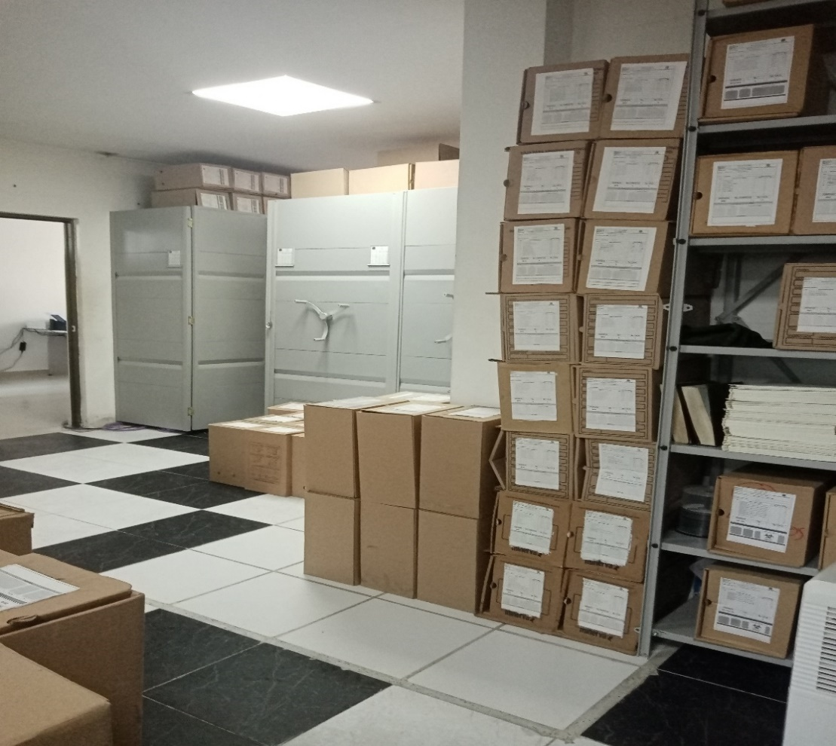
SE DEBERÁ ANEXAR FOTOGRAFÍAS QUE DEN CUANTA DE LAS CONDICIONES TÉCNICAS MÍNIMAS QUE PRESENTA LA ESTRUCTURA DEL ARCHIVO, EQUIPAMIENTO Y MOBILIARIO, ESTANTERÍA, SEÑALÉTICA Y SEGURIDAD, LAS ÁREAS COLINDANTES Y EL ESTADO DE LA INFORMACIÓN ADMINISTRADA POR LA UNIDAD
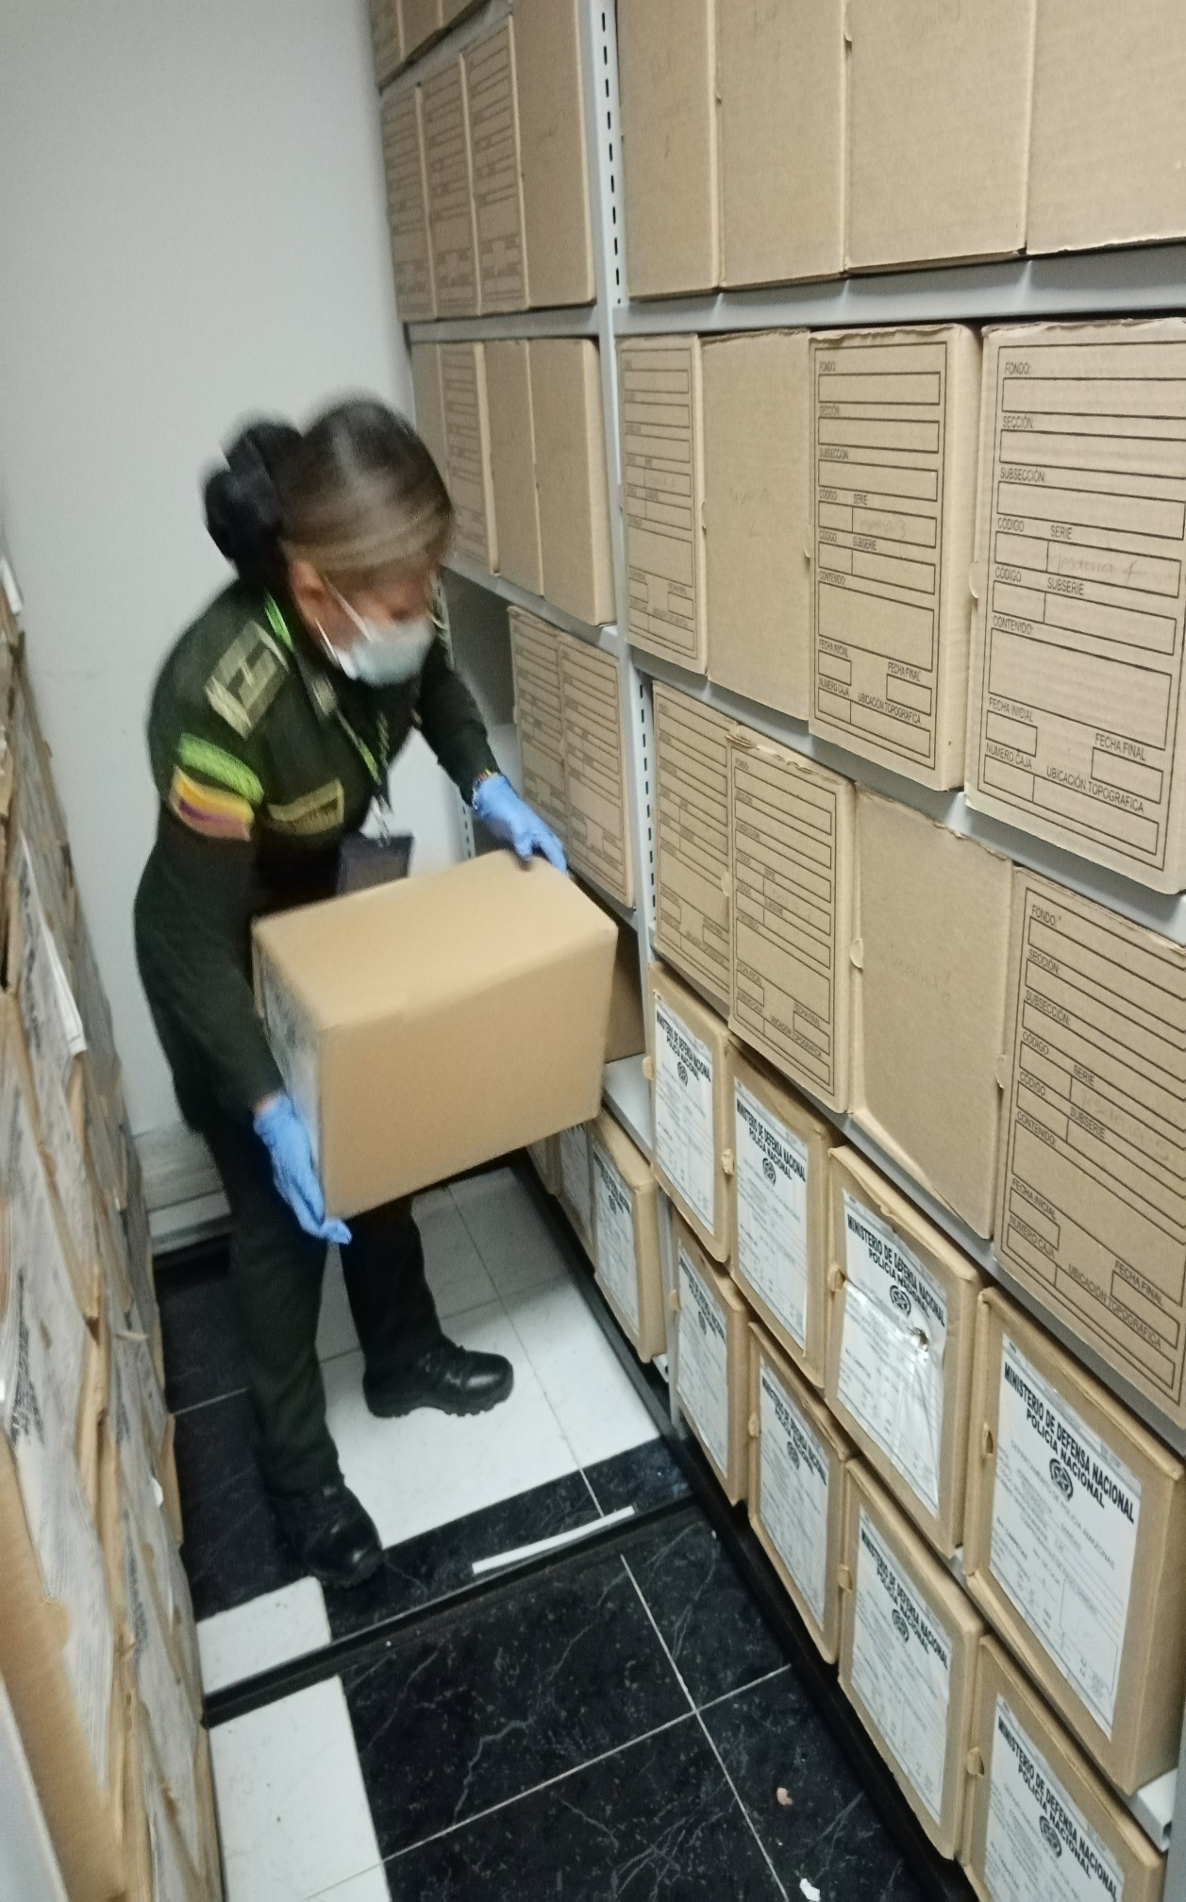
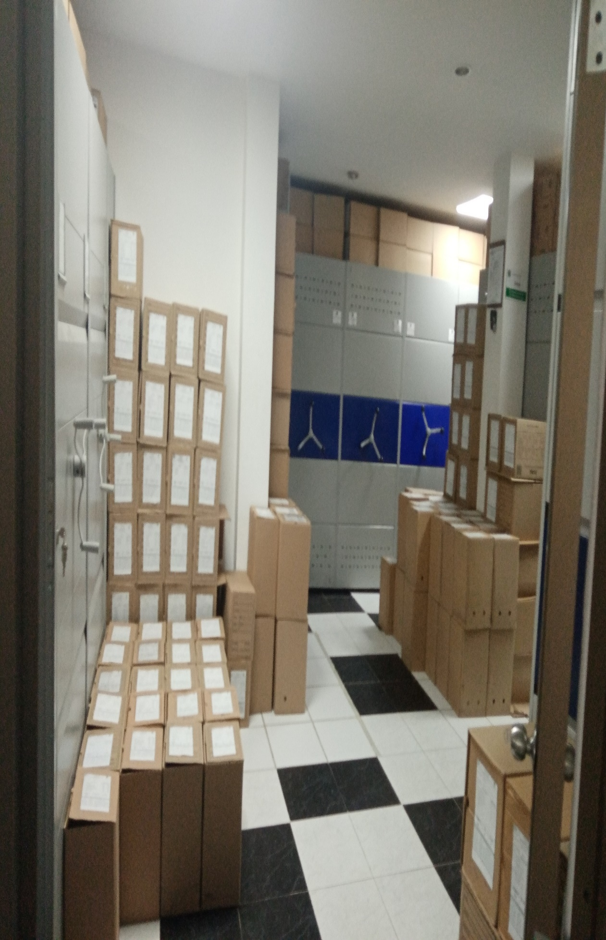
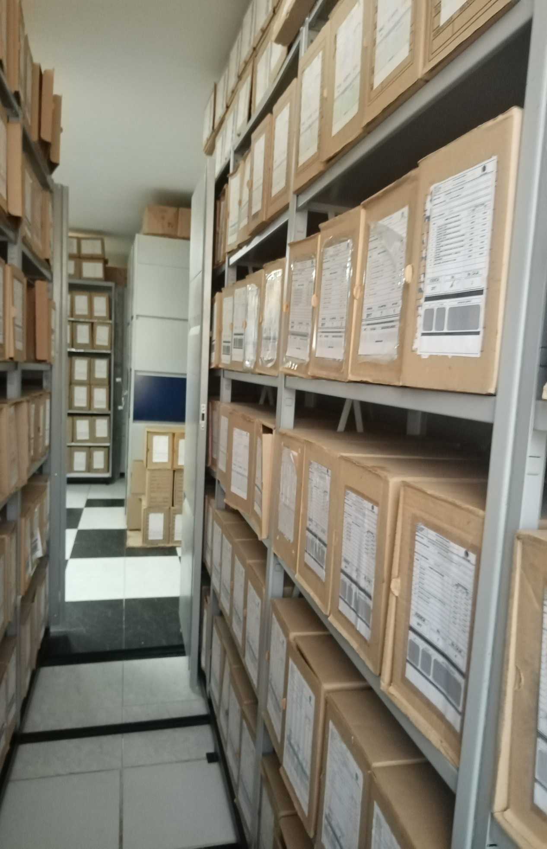
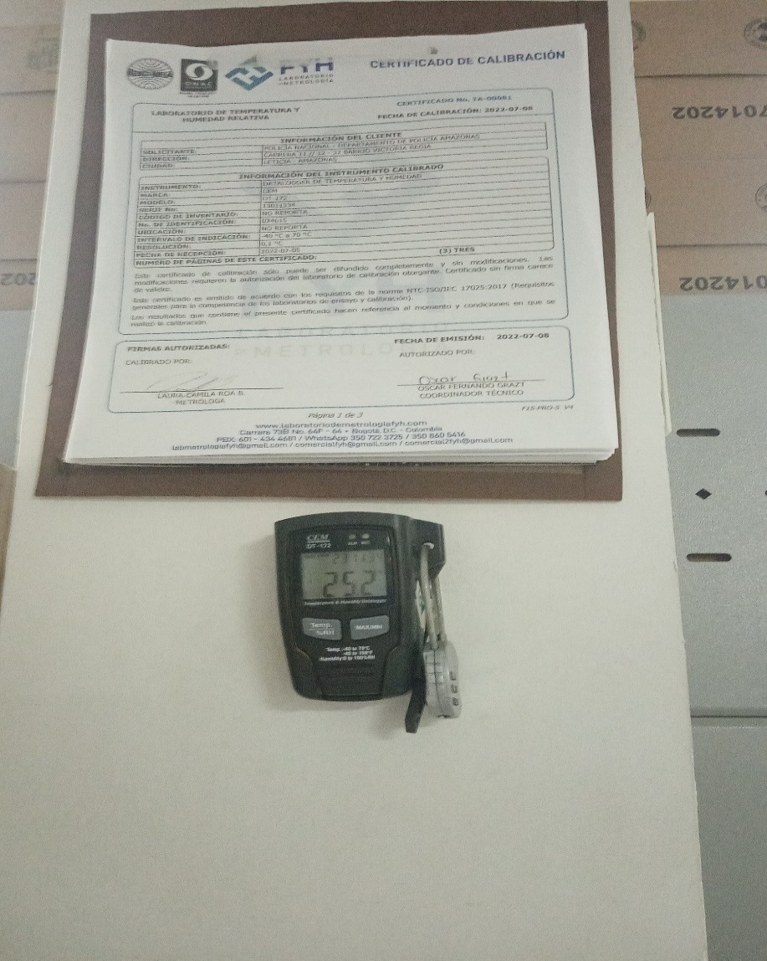
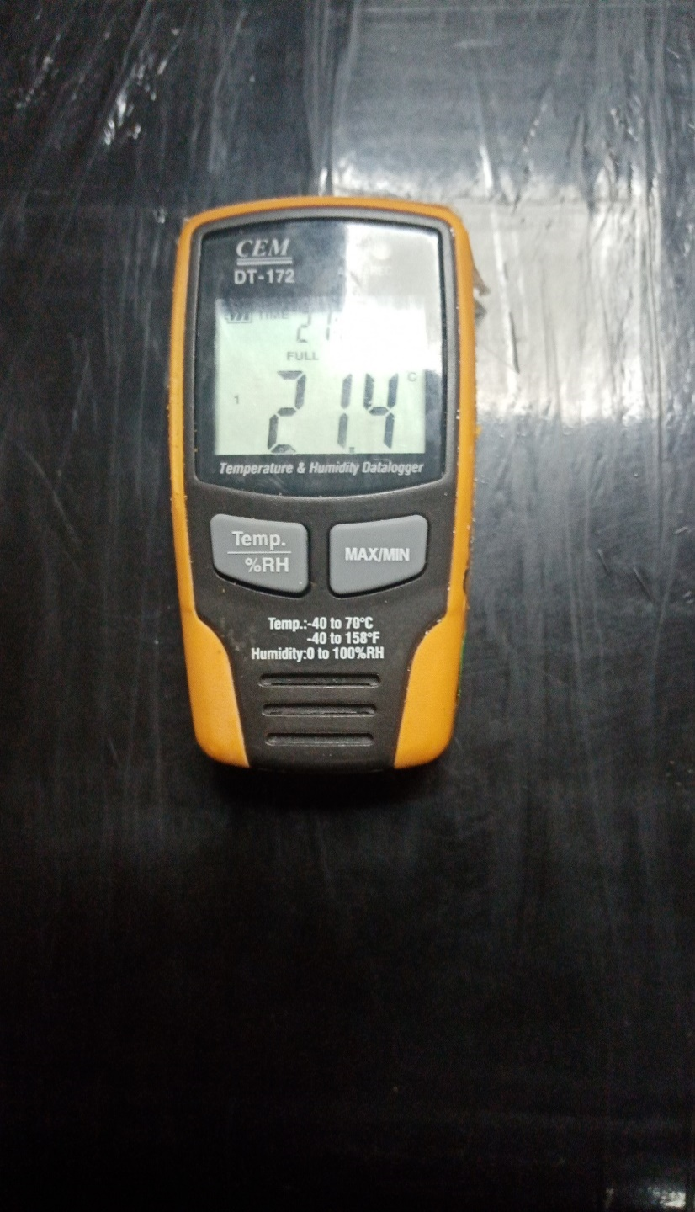

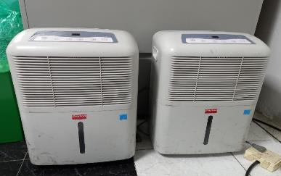
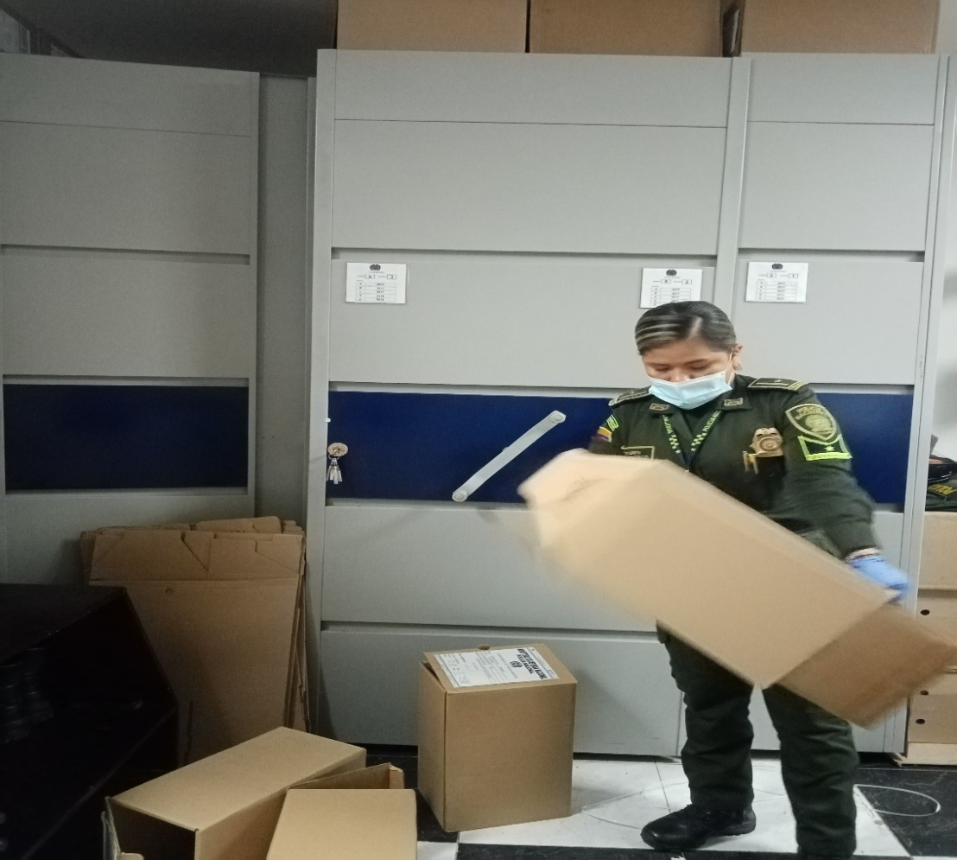

C. CARACTERÍSTICAS DE LA DOCUMENTACIÓN
IDENTIFICACIÓN DEL FONDO ACUMULDADO O DOCUMENTAL
UNIDAD POLICIAL |  |  |  |  |  |  | DEAMA |  |  |  | DEPENDENCIA PRODUCTORA: |  |  |  | GESTION DOCUMENTAL - ARCHIVO CENTRAL
ACERVO DOCUMENTAL
Fechas Extremas Acervo Documental |  |  |  |  |  | Cantidades de Unidades de Conservación Cajas |  | Cantidad Soporte Documental
Fecha Inicial |  | 1 | 1 | 2019 |  | 0 |  | Archivo de Gestión | Papel (carpetas) | Análogo | Digital | Planos | Libros | Videos | Fotografías |  | Cintas |  | Microfilmes |  | Magnéticos y ópticos |  | Pergaminos
fecha final |  | 31 | 12 | 2019 |  |  |  |  | No aplica | No aplica | No aplica | No aplica | No aplica | No aplica | No aplica |  | No aplica |  | No aplica |  | No aplica |  | No aplica
Fecha Inicial |  | 1 | 1 | 2020 |  | 110 |  |  | 650 | No aplica | No aplica | No aplica | 90 | No aplica | No aplica |  | No aplica |  | No aplica |  | No aplica |  | No aplica
fecha final |  | 31 | 12 | 2020
Fecha Inicial |  | 1 | 1 | 2021 |  | 100 |  |  | 450 | No aplica | No aplica | No aplica | 61 | No aplica | No aplica |  | No aplica |  | No aplica |  | No aplica |  | No aplica
...
C1. ASPECTOS ARCHIVÍSTICOS
2020 |  | Archivo Central |  |  | mixto (Alfanumérico, ordinal, cronológico) |  | X | X | X |  | X | Resoluciones | X |  | X |  | Resolucion 08276 del 01 de Enero de 2016 |  |  |  | X |  | 2017 | TRD y FUID
2021 |  | Archivo Central |  |  | mixto (Alfanumérico, ordinal, cronológico) |  | X | X | X |  | X |  | X |  | X |  |  |  |  |  | X |  | 2018 | TRD y FUID
C3. ELIMINACIÓN DOCUMENTAL
Vigencia |  | Clase de Archivo |  |  | Ha realizado Eliminación documental |  |  | Cuentan con las actas de eliminación documental |  |  | Material Eliminado
 |  | Elija la opción correspondiente, de acuerdo al archivo que se encuentre administrando |  |  | SI | NO | Causa |  |  |  | Papel (carpetas) | Análogo | Digital | Planos | Libros | Videos | Fotografías |  | Cintas | Pergaminos | Microfilmes |  | Magnéticos y ópticos
 |  |  |  |  |  |  |  | SI | NO | Número y Fecha del Acta
2014 |  |  |  |  | X |  |  | X |  | 100 del 21-10-2014 | 53
EVIDENCIA FOTOGRÁFICA
SE DEBERÁ ANEXAR FOTOGRAFÍAS QUE DEN CUANTA DE LA ELIMINACIÓN DOCUMENTAL REALIZADA

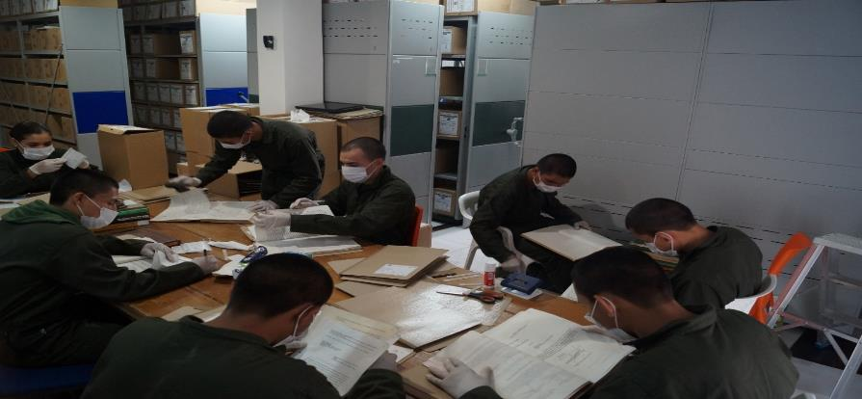
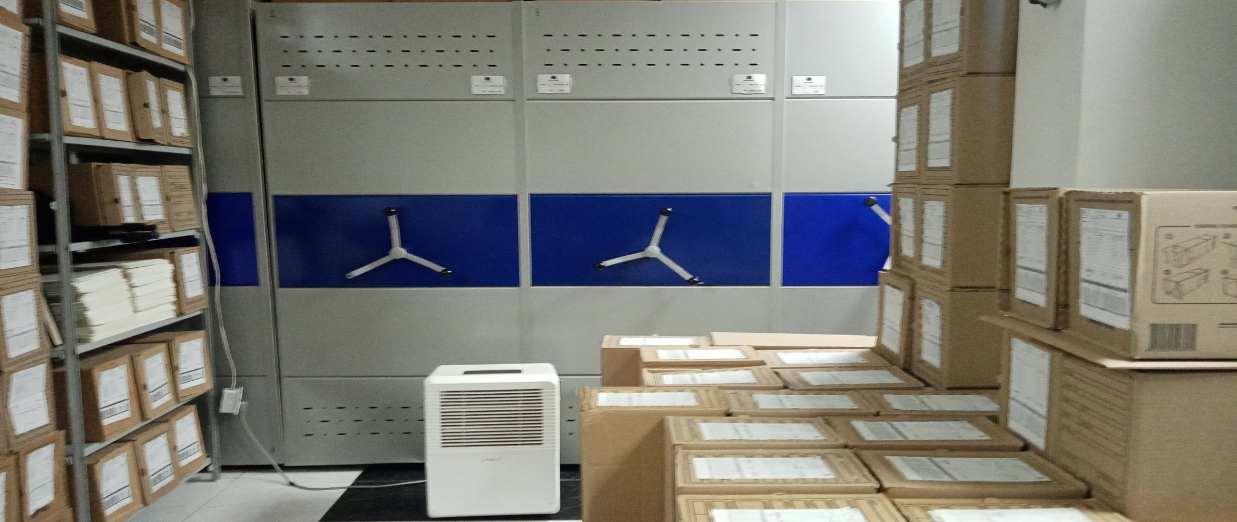
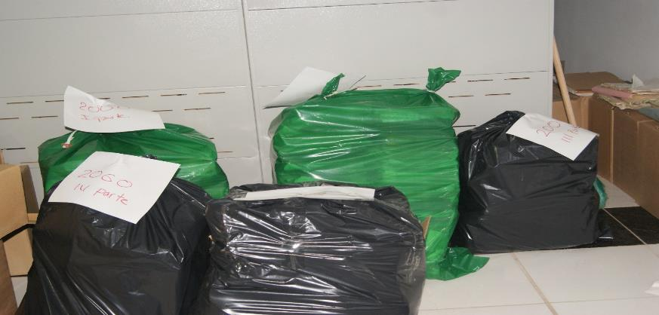

PÉRDIDA DE INFORMACIÓN
Vigencia |  | Clase de Archivo |  |  | Se ha presentado pérdida de información |  |  |  |  |  |  |  |  |  |  | Se dejo precedente de la pérdida (Informe de Novedades, inventarios, actas de comité, etc.) |  |  |  |  | Especifique la cantidad de información pérdida en la unidad, en metros lineales (correspondiente a 4 cajas por metro lineal)
 |  | Elija la opción correspondiente, de acuerdo al archivo que se encuentre administrando |  |  | SI | NO | Causa
 |  |  |  |  |  |  |  |  |  |  |  |  |  |  |  | SI | NO | Número y fecha del soporte generado
NO APLICA |  |  |  |  |  | X | NO APLICA |  |  |  |  |  |  |  |  |  |  | NO APLICA |  |  | NO APLICA
EVIDENCIA FOTOGRÁFICA
SE DEBERÁ ANEXAR FOTOGRAFÍAS QUE DEN CUANTA DE LA PÉRDIDA DE INFORMACIÓN SUFRIDA EN LA UNIDAD

D. SISTEMA INTEGRADO DE CONSERVACIÓN-SIC
...
B. Inspección y mantenimiento de sistemas de almacenamiento e instalaciones físicas |  |  |  |  |  |  | Archivo Central |  |  | Mediante el informe de inspeccional comando de departamento se da a conocer el estado actual de la bodega de archivo, y se solicita la ampliacion de la misma para la custodia de los acervos documentales. |  |  | GS-2023-005996-DEAMA se envía el informe inspeccion bodega archivo al comando de departamento y mediante comunicado GS-2023-005999-DEAMA se solicita al comando de departamento la ampliacion de la bodega de archivo o inclusion en el plan maestro de oto espacio. |  |  | no Aplica |  |  |  |  | No aplica
C. Saneamiento ambiental: desinfección, desratización y desinsectación |  |  |  |  |  |  | Archivo Central |  |  | Mediante comunicado oficial se ordena a todas las dependencias del DEAMA cumplir con la actividad de saneamiento ambiental, así mismo en el mes de Febrero y marzo 2023 se realizó la jornada de fumigacion en todas las instalaciones del Comando de departamento. |  |  | Orden mediante comunicado GS-2022-000615-DEAMA, Obran como evidencia los informes de actividades de las dependencias del DEAMA, que pueden ser verificadas en el GEPOL y las carpetas fisicas del grupo. MES ENERO Y FEBRERO: COMAN-GS-2023-001901 Y GS-2023-004611, SEPRI-GS-2023-001901 Y GS-2023-004611, SEGUR-2023-002769 Y GS-2023-004567, GUGED-2023-002769 Y GS-2023-004112, PLANE-2023-001639 Y GS-2023-004569, ASJUR-GS-2023-001654 Y GS-2023-004545, COEST-GS-2023-002011 Y GS-2023-004661, SUBCO-GS-2023-001828 Y GS-2023-004631, TAHUM-GS-2023-001930 Y GS-2023-004596, CIEPS-GS-2023-001823 Y GS-2023-004301, CAD-GS-2023-001790 Y GS-2023-004178, AREAD-GS-2023-001908 Y GS-2023-004552, GRUFI-GS-2023-001978 Y GS-2023-004636, GRUCO-GS-2023-001684 Y GS-2023-004565, GRULO-GS-2023-002144 Y GS-2023-004593, GUBIR-GS-2023-001777 Y GS-2023-004598, COSEC-GS-2023-001943 Y GS-2023-004623, ESLET-2023-GS-001924 Y GS-2023-004153, SUSAJ-GS-2023-001645 Y GS-2023-004101, SUPED-GE-2023-000226-DEAMA, SUTAR-GE-2023-000176-DEAMA, SUPUA-GE-2023-GE-000174-DEAMA, CALAM-GS-2023-002272 Y GS-2023-004257, CAFAS-GS-2023-002273 Y GS-2023-004632, CAFRO-GS-2023-002455 Y GS-2023-004261, ESPAE-GS-2023-001763 Y GS-2023-4590, ESPUN-GS-2023-001955 Y GS-2023-004315, PRECI-GS-2023-001691 Y GS-2023-004557, AUXPO-GS-2023-001814-DEAMA. -Contrato 13-7-10003-33 servicio a todo costo de Fumigacion desinfeccion, control de roedores y murcielagos que incluya insumos, elementos y mano de obra necesarios para el manejo integrado de plagas e insectos en el DEAMA. (cecrtificado FUMIGACIONES ARA, nit. 6565456-1 firmado por el representante legal ALREDO ROJAS ALDAÑA, donde certifica que se realizó la fumigacion, control de roedores y murcielagos en las fechas del 25,26 y 27 de febrero y el 1 de marzo 2023, en el comando y segundo bloque) |  |  | mensual semestral |  |  |  |  | No aplica
D. Monitoreo y control de condiciones ambientales |  |  |  |  |  |  | Archivo Central |  |  | Se lleva diariamente los registros de temperatura y humedad relativa del archivo central |  |  | Planillas de registro de control ambiental 1GD-FR-0015 REGISTRO DE CONTROL AMBIENTAL Para el mes e julio del 2022 se realizó la calibracion de los dos termohigrometros el cual está vigente hasta el mes de junio 2023 (•Certificado de calibración No TA-00079 y HR-00080 del 08/07/2022 •Certificado de calibración No TA-00081 y HR-00082 del 08/07/2022) -Mediante contrato 13-7-10007-23 ya adjudicado "Servicio de mantenimiento preventivo y correctivo a todo costo de aires acondicionados y deshumidificadores del departamento de policia amazonas", se tiene previsto el mantenimiento de los aires acondicionados y deshumidificadores del archivo central. |  |  | diario |  |  |  |  | No aplica
E. Almacenamiento y re-almacenamiento |  |  |  |  |  |  | Archivo Central |  |  | durante el primer trimestre 2023, se recepcionaron las tranferencias e acuerdo a la orden de servicos No 002 COMAN PLANE, y cronograma establecido, ubicando y almacenando en la bodega del archivo central |  |  | 06 TRANSFERENCIAS GS-2023-001240-DEAMA COMAN GS-2023-001341-COMAN SEPRI GS-2023-002783-COMAN SEGUR GS-2023-003271-COMAN GUGED GS-2023-005045-COMAN PLANE GS-2023-005398-COMAN ASJUR |  |  | mensual |  |  |  |  | No aplica
F. Prevención de emergencias y atención de desastres. |  |  |  |  |  |  | Archivo Central |  |  | Se actualizo el plan de emergencias del archivo central de la unidad |  |  | Mediante comunicado GS-2023-006149-DEAMA, se remitió al Comando de Departamento el PLAN DE PREVENCIÓN DE EMERGENCIAS Y ATENCIÓN DE DESASTRES – ARCHIVO CENTRAL. |  |  | Anual |  |  |  |  | el plan de emergencia del archivo central se radico y esta vigente.
PLAN DE CONSERVACIÓN PREVENTIVA
Programa |  |  |  |  |  |  | Clase de Archivo |  |  | Actividad |  |  | Evidencia |  |  | periodicidad |  |  |  |  | Observaciones
A. Preservación digitla a largo plazo |  |  |  |  |  |  | Archivo Central |  |  |  |  |  | No aplica |  |  | No Aplica |  |  |  |  | No aplica
EVIDENCIA FOTOGRÁFICA
SE DEBERÁ ANEXAR FOTOGRAFÍAS QUE DEN CUENTA DE LAS CONDICIONES DE ORGANIZACIÓN, ADMINISTRACIÓN, CUSTODIA Y CONSERVACIÓN DE LOS ACERVOS DOCUMENTALES
Plan de conservación de preventiva
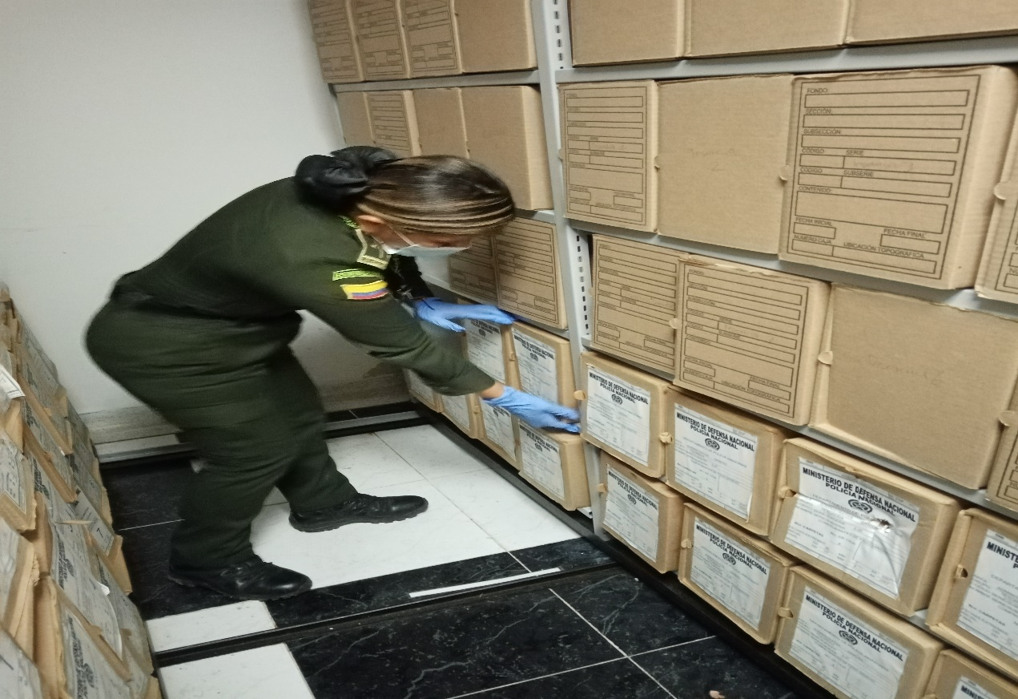
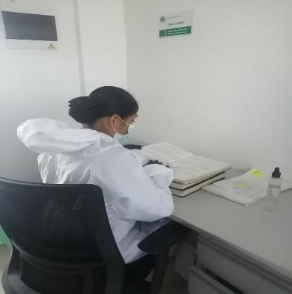
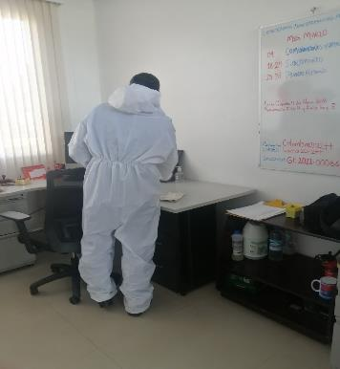

Fecha de Elaboración |  |  |  | 24 | 03 | 2023 |  | Fecha de Elaboración |  | 24 | 03 | 2023 |  |  |  | VISTO BUENO JEFE DE LA UNIDAD
Diagnostico Elaborado por: |  |  |  |  |  |  |  | Jefe Grupo de Gestión Documental |  |  |  |  |  |  |  | Comandante de Unidad
 |  |  |  | Grado Nombres y Apellidos |  |  |  |  |  | Grado Nombres y Apellidos |  |  |  |  |  |  | Grado Nombres y Apellidos

Firma |  |  |  |  |  |  |  | Firma |  |  |  |  |  |  |  |  | Firma

